Sheet1
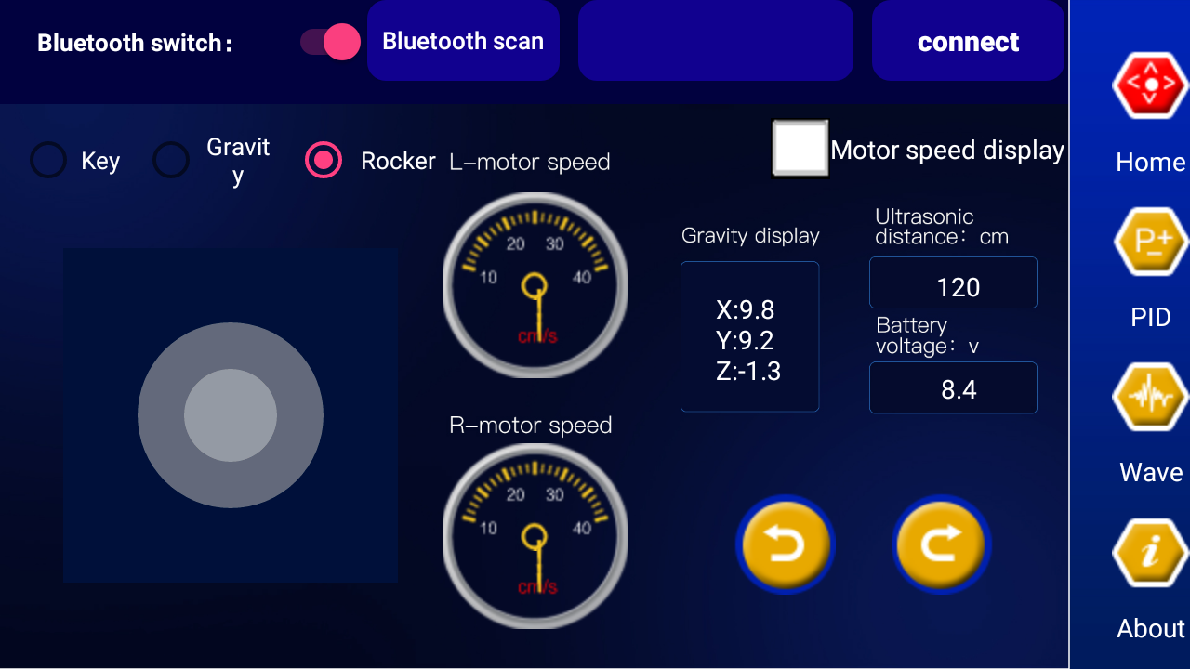
Communication protocol package definition
Lower computer（Data received by car）data protocol format
 | header0 | command bit1 | separatrix2 | command bit3 | separatrix4 | command bit5 | separatrix6 | command bit7 | separatrix8 | command bit9 | separatrix10 | command bit11 | separatrix12 | Data bits13 | separatrix14 | Data bits15 | separatrix16 | Data bits17 | separatrix18 | Data bits19 | tail22 | remark
Stop | $ | 0 | ， | 0 | ， | 0 | ， | 0 | ， | 0 | ， | 0 | ， | 0 | ， | 0 | ， | 0 | ， | 0 | #
Forward | $ | 1 | ， | 0 | ， | 0 | ， | 0 | ， | 0 | ， | 0 | ， | 0 | ， | 0 | ， | 0 | ， | 0 | #
Retreat | $ | 2 | ， | 0 | ， | 0 | ， | 0 | ， | 0 | ， | 0 | ， | 0 | ， | 0 | ， | 0 | ， | 0 | #
turn left | $ | 3 | ， | 0 | ， | 0 | ， | 0 | ， | 0 | ， | 0 | ， | 0 | ， | 0 | ， | 0 | ， | 0 | #
turn right | $ | 4 | ， | 0 | ， | 0 | ， | 0 | ， | 0 | ， | 0 | ， | 0 | ， | 0 | ， | 0 | ， | 0 | #
left rotation | $ | 0 | ， | 1 | ， | 0 | ， | 0 | ， | 0 | ， | 0 | ， | 0 | ， | 0 | ， | 0 | ， | 0 | #
right rotation | $ | 0 | ， | 2 | ， | 0 | ， | 0 | ， | 0 | ， | 0 | ， | 0 | ， | 0 | ， | 0 | ， | 0 | #
query PID | $ | 0 | ， | 0 | ， | 1 | ， | 0 | ， | 0 | ， | 0 | ， | 0 | ， | 0 | ， | 0 | ， | 0 | #
Restore the original PID | $ | 0 | ， | 0 | ， | 2 | ， | 0 | ， | 0 | ， | 0 | ， | 0 | ， | 0 | ， | 0 | ， | 0 | #
Automatical report | $ | 0 | ， | 0 | ， | 0 | ， | 1 | ， | 0 | ， | 0 | ， | 0 | ， | 0 | ， | 0 | ， | 0 | #
Stop report | $ | 0 | ， | 0 | ， | 0 | ， | 2 | ， | 0 | ， | 0 | ， | 0 | ， | 0 | ， | 0 | ， | 0 | #
Angle PID update | $ | 0 | ， | 0 | ， | 0 | ， | 0 | ， | 1 | ， | 0 | ， | 0 | ， | 0 | ， | 0 | ， | 0 | #
Speed PID update | $ | 0 | ， | 0 | ， | 0 | ， | 0 | ， | 0 | ， | 1 | ， | 0 | ， | 0 | ， | 0 | ， | 0 | #
AP | $ | 0 | ， | 0 | ， | 0 | ， | 0 | ， | 0 | ， | 0 | ， | AP Data bits | ， | 0 | ， | 0 | ， | 0 | #
AD | $ | 0 | ， | 0 | ， | 0 | ， | 0 | ， | 0 | ， | 0 | ， | 0 | ， | AD Data bits | ， | 0 | ， | 0 | #
VP | $ | 0 | ， | 0 | ， | 0 | ， | 0 | ， | 0 | ， | 0 | ， | 0 | ， | 0 | ， | VP Data bits | ， | 0 | #
VI | $ | 0 | ， | 0 | ， | 0 | ， | 0 | ， | 0 | ， | 0 | ， | 0 | ， | 0 | ， | 0 | ， | VI Data bits | #
 | $ | 0 | ， | 0 | ， | 0 | ， | 0 | ， | 0 | ， | 0 | ， | 0 | ， | 0 | ， | 0 | ， | 0 | #
Example data：Forward
'$1,0,0,0,0,0,0,0,0,0#'
Example data：update AP,AD
'$0,0,0,0,1,0,AP23.4,AD0.45,VP0,VI0#'

Uplink data protocol format
 | header | Data bits1 | separatrix1 | Data bits2 | separatrix2 | Data bits3 | separatrix3 | Data bits4 | separatrix4 | Data bits5 | separatrix5 | Data bits6 | tail
Left speed | $ | LVx | , | RV | , | AC | , | GY | , | CSB | , | VI | #
Right speed | $ | LV | , | RVx | , | AC | , | GY | , | CSB | , | VI | #
ACCEL add speed | $ | LV | , | RV | , | ACx | , | GY | , | CSB | , | VI | #
GYRO gyroscope | $ | LV | , | RV | , | AC | , | GYx | , | CSB | , | VI | #
Ultrasonic | $ | LV | , | RV | , | AC | , | GY | , | CSBx | , | VI | #
Voltage | $ | LV | , | RV | , | AC | , | GY | , | CSB | , | VIx | #

Example date：Left speed20.5 Right speed33.2 accelerated speed140 gyroscope40 Ultrasonic50 Voltage12.3v
'$LV20.5,RV33.2,AC140,GY40,CSB50,VI12.3#'

Lower computer data protocol format： | '$0,0,0,0,0,0,0,0,0,0#' Floating point string
Uplink data protocol format： | '$LVx,RVx,ACx,GYx,CSBx,VIx#' Floating point string

Note： | Upper computer data is sent and received in string format. When compiling the lower computer (car) program, it needs to convert between Numbers and strings before it can be used.

 |  |  |  |  |  |  | Uplink data protocol format
 |  |  |  |  |  |  |  | Area | command | order format
 |  |  |  |  |  |  | rocker | ① | forward | ’$1,0,0,0,0,0,0,0,0,0#'
 |  |  |  |  |  |  |  | ② | Retreat | ’$2,0,0,0,0,0,0,0,0,0#'
 |  |  |  |  |  |  |  | ③ | Left | ’$3,0,0,0,0,0,0,0,0,0#'
 |  |  |  |  |  |  |  | ④ | Right | ’$4,0,0,0,0,0,0,0,0,0#'
 |  |  |  |  |  |  |  | ⑤ | Stop | ’$0,0,0,0,0,0,0,0,0,0#' |  |  |  |  |  |  |  | Remark：Release the rocker and automatically return to the region5

